Матрица оценки рисков_MIT taxon
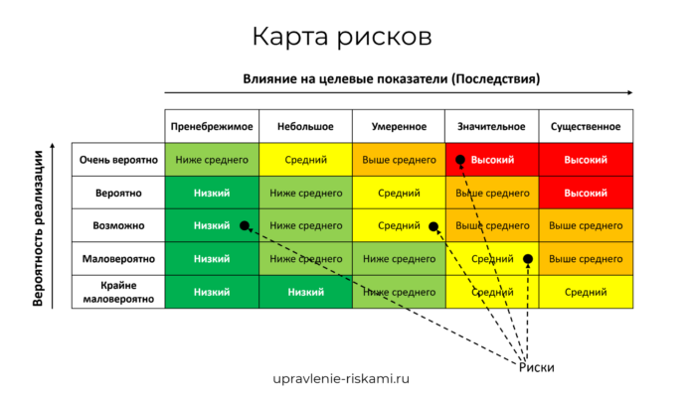
Вендор: ИИ-продукт: Harvey.ai Документация: https://www.harvey.ai/legal Цель: оценка AI рисков Контекст: in-house Legal team Аудитор: Екатерина Калугина Дата: 28.05.2025
Риск | Вероятность (1-5) | Воздействие (1-5) | Скор | Уровень риска | Решение | Контроль (мера управления)
Дискриминация и токсичность |  |  |  | Высокий | Снизить
Несправедливая дискриминация и искажение фактов
Воздействие токсичного содержимого
Неравная производительность в группах |  |  |  | Средний | Принять
Приватность и безопасность |  |  |  | Средний | Принять
Нарушение приватности путем получения, утечки или выведения чувствительной информации |  |  |  | Высокий | Снизить
Уязвимости и атаки безопасности систем ИИ
Дезинформация |  |  |  | Высокий | Снизить
Ложная или вводящая в заблуждение информация
Загрязнение информационной экосистемы и потеря консенсусной реальности
Злонамеренные субъекты и неправомерное использование |  |  |  | Средний | Снизить
Дезинформация, слежка и влияние в больших масштабах
Кибератаки, разработка или использование оружия и массовый ущерб
Мошенничество, фрод и целевые манипуляции |  |  |  | Средний | Принять
Взаимодействие человека и компьютера |  |  |  | Н/Д | Н/Д
Чрезмерная зависимость и небезопасное использование
Потеря человеческой активности и автономии
Социально-экономический и экологический вред |  |  |  | Высокий | Снизить
Централизация власти и несправедливое распределение благ
Усиление неравенства и снижение качества занятости
Экономическая и культурная девальвация человеческих усилий
Конкурентная динамика
Провал управления
Вред окружающей среде |  |  |  | Высокий | Снизить
Безопасность, сбои и ограничения системы ИИ |  |  |  | Средний | Принять
ИИ, преследующий собственные цели, противоречащие человеческим целям или ценностям
ИИ, обладающий опасными возможностями
Отсутствие возможностей или надежности
Отсутствие прозрачности или интерпретируемости
Благосостояние и права ИИ |  |  |  | Н/Д | Н/Д
Мультиагентные риски
 | Допустимый риск |  | 15

